业务
计算

同步 上传 计算 输出Excel

版本 | 版本说明 |  | 计算时间
Planner Code |  | ProdeGroup
制造件编码 | Planner Code | 属性 | 项目组 | 加工周期 | 未齐套 | 库存 | 工单量 | Week1 | Week2 | Week3 | Week4 | Week5 | Week6 | Week7 | Week8 | Week9 | Week10 | Week11 | Week12 | Week13 | Month1 | Month2 | Month3 | Month4
 |  |  |  |  |  |  |  | 2018-05-28 | 2018-06-04 | 2018-06-11 | 2018-06-18 | 2018-06-25 | 2018-07-02 | 2018-07-09 | 2018-07-16 | 2018-07-23 | 2018-07-30 | 2018-08-06 | 2018-08-13 | 2018-08-20 | 2018-08-27 | 2018-10-01 | 2018-10-31 | 2018-10-29
085-898400 |  | MPS | TMMDSON |  | 5 | 60 | 30
085-898401 |  | MPS | TMMDSON |  | 50 |  |  |  | 50
085-898400-1 |  | MRP |  | 8 |  | 100 | 30 |  | 50 | 50
085-898400-2 |  | MRP |  | 8 | 5

 |  |  |  |  |  |  | 产品 | 单据号 | 日期 | 数量 | 供需类型
 |  |  |  |  |  |  | 085-898400 |  | 2018-07-02 | 50
 |  |  |  |  |  |  | 085-898400 |  | 2018-08-05 | 40

说明
按照Group获取数据
按照产品编码及周期（将需求日期转换到对应周期）进行汇总（相同产品汇总，然后按照BOM逐层展开自制件）
列表中只显示产品与自制件，不列出采购件
日期自动转换到对应周期的那一天
优先级：1. 按照需求日期排序，然后汇总到对应的周期，2. 相同日期的按照共用件最少的优先（按照BOM共用件来识别）

存在共用件时如何体现，比如 085-898400-1 还用于 另外一个产品

输出
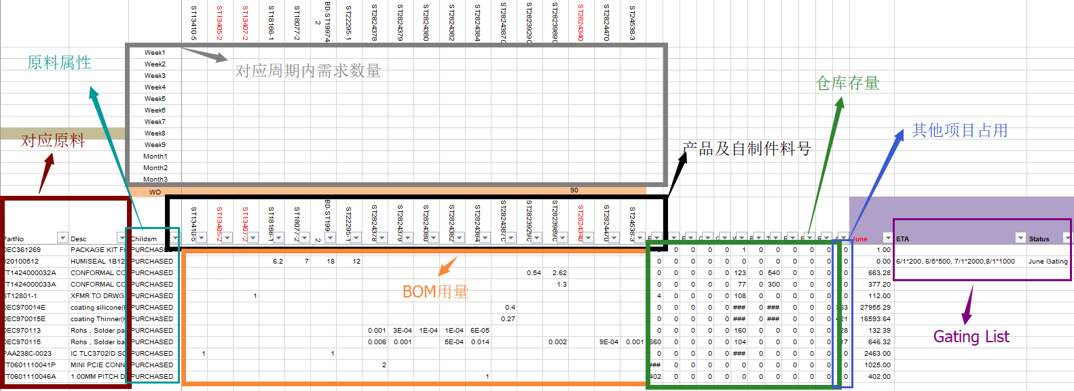

 |  |  |  |  |  |  |  |  |  |  |  |  |  |  |  |  |  |  |  |  |  |  |  |  |  |  | Vendor | ProductGroup | LT | MOQ | MPQ | ActualCost | TopList

料号 | 数量 | Week1 |  | Week2 |  | Week3 |  | Week4 |  |  | Week5 |  | Week6 |  | Week7 |  | Week8 |  | Week9 |  | Week10 |  | Week11 |  | Week12 |  | Week13 |  | Month1 |  | Month2 |  | Month3 |  | Month4
 |  | 2018-05-28 | 母件 | 2018-06-04 | 母件 | 2018-06-11 | 母件 | 2018-06-18 | 母件 |  | 2018-06-25 | 母件 | 2018-07-02 | 母件 | 2018-07-09 | 母件 | 2018-07-16 | 母件 | 2018-07-23 | 母件 | 2018-07-30 | 母件 | 2018-08-06 | 母件 | 2018-08-13 | 母件 | 2018-08-20 | 母件 | 2018-08-27 | 母件 | 2018-10-01 | 母件 | 2018-10-31 | 母件 | 2018-10-29 | 母件
采购件 |  |  | 085-898400,50；085-898401,10

说明：
汇总全部缺料的情况

料号 | 数量 | 需求日期 | 母件

百分比？

所有产品的用料种类计算百分比

Planner Code |  | ProdeGroup |  | 日期
制造件编码 | 版本号 | 需求量 | 未齐套 | Week1 | Week2 | Week3 | Week4 | Week5 | Week6 | Week7 | Week8 | Week9 | Week10 | Week11 | Week12 | Week13 | Month1 | Month2 | Month3 | Month4
 |  |  |  | 2018-05-28 | 2018-06-04 | 2018-06-11 | 2018-06-18 | 2018-06-25 | 2018-07-02 | 2018-07-09 | 2018-07-16 | 2018-07-23 | 2018-07-30 | 2018-08-06 | 2018-08-13 | 2018-08-20 | 2018-08-27 | 2018-10-01 | 2018-10-31 | 2018-10-29
085-898400 | 00-20180622-0600 | 100 | 20 |  | 50 | 30
085-898400 | 00-20180623-0620 | 100 | 50 |  | 50
085-898400 | 01-20180623-1100 | 100 | 50 |  | 50

